通信教育_申込書
【2026年度 10月期】 通信教育 冷凍空調技術講座（初級コース） 一括申込書 |  |  |  |  |  | *申込人数が多い場合はご都合に合わせて行を追加願います
No. | 受講者氏名 （漢字） | 受講者氏名 （ふりがな） | 送付先 郵便番号 | 送付先住所 | 送付先ビル名 | 送付先会社名 （送付先がご自宅の場合は空欄） | 送付先部署名 （ご自宅の場合は空欄） | 送付先電話番号 | テキスト購入 （要・不要）
1
2
3
4
5
6
7
8
9
10

◆お問合せ先（窓口ご担当者様）
会社名
ご住所 |  | 〒
部署名
ご担当者様 氏名
電話番号
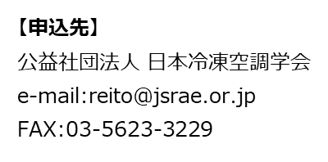
e-mail

※ 請求書発行形態 |  | （ ・ 個別発行 ・ 全員分を一括発行 ） |  |  |  | どちらかに〇をつけてください
※ 教材の送付先 |  | ( ・ 受講者に個別発送 ・ ご担当者様宛に一括発送 ) |  |  |  | どちらかに〇をつけてください
※添削済答案の返却先 |  | ( ・ 受講者に個別発送 ・ ご担当者様宛に一括発送 ) |  |  |  | どちらかに〇をつけてください

